行政事業レビューシート
 |  |  |  |  |  |  |  |  |  |  |  |  |  |  |  |  |  |  |  |  |  | 事業番号 |  |  |  |  |  | 0389
平成２８年度行政事業レビューシート |  |  |  |  |  |  |  |  |  |  |  |  |  |  |  |  |  |  |  |  | （ | 文部科学省 |  |  |  |  |  |  |  |  | ）
事業名 |  |  |  | 近現代建築資料の収集・保存 |  |  |  |  |  |  |  |  |  | 担当部局庁 |  |  |  | 文化庁 |  |  |  |  |  |  | 作成責任者
事業開始年度 |  |  |  | 平成２４年度 |  |  | 事業終了 （予定）年度 |  |  |  | 終了予定なし |  |  | 担当課室 |  |  |  | 長官官房政策課 |  |  |  |  |  |  | 政策課長 佐藤 安紀
会計区分 |  |  |  | 一般会計
根拠法令 （具体的な 条項も記載） |  |  |  | 文化芸術振興基本法 第17条 |  |  |  |  |  |  |  |  |  | 関係する計画、通知等 |  |  |  | 文化芸術の振興に関する基本的な方針（第4次基本方針） （平成27年5月22日閣議決定）
主要政策・施策 |  |  |  | - |  |  |  |  |  |  |  |  |  | 主要経費 |  |  |  | その他の事項経費
事業の目的 （目指す姿を簡潔に。3行程度以内） |  |  |  | 文化芸術の振興に関する基本的な方針（第4次基本方針）に定める重点戦略「文化芸術の次世代への確実な継承」、及び重点的に取り組むべき施策「文化芸術分野のアーカイブ構築に向け、可能な分野から作品、資料等の所在情報の収集や所蔵作品の目録（資料台帳）の整備を進めるとともに、その積極的な活用を図る。」を踏まえ、近代以前の伝統的建造物に係る保存政策に比し十分とは言えない近現代建築について、その学術的・歴史的・芸術的価値を次世代に確実に継承して行く体制を構築する。
事業概要 （5行程度以内。別添可） |  |  |  | 我が国の近現代建築に関する資料（図面や模型など）については、その学術的・歴史的・芸術的価値が評価され、海外の美術館や大学等から譲渡の要請がある一方で、国内における保存体制は十分ではなく、貴重な資料が散逸等の危機に瀕している。近現代建築に関する資料の劣化、散逸、海外への流出などを防ぐため、平成24年度に湯島地方合同庁舎を一部改修・設備整備して設置された国立近現代建築資料館を拠点として、全国的な所在状況の調査・把握、関連資料を持つ機関（大学など）との連携、緊急に保護が必要な資料の収集・保管を行う。また、収集した資料群の調査、その成果の展示や普及活動を通じ、近現代建築とその関係資料に対する国民の理解増進を図る。
実施方法 |  |  |  | 直接実施、委託・請負
予算額・ 執行額 （単位:百万円） |  |  |  |  |  |  |  | 25年度 |  |  |  | 26年度 |  |  |  |  | 27年度 |  |  |  |  |  | 28年度 |  |  | 29年度要求
 |  |  |  | 予算の状況 | 当初予算 |  |  | 96 |  |  |  | 96 |  |  |  |  | 97 |  |  |  |  |  | 98 |  |  | 109
 |  |  |  |  | 補正予算 |  |  | - |  |  |  | - |  |  |  |  | - |  |  |  |  |  | -
 |  |  |  |  | 前年度から繰越し |  |  | - |  |  |  | - |  |  |  |  | - |  |  |  |  |  | - |  |  | -
 |  |  |  |  | 翌年度へ繰越し |  |  | - |  |  |  | - |  |  |  |  | - |  |  |  |  |  | -
 |  |  |  |  | 予備費等 |  |  | - |  |  |  | - |  |  |  |  | - |  |  |  |  |  | -
 |  |  |  |  | 計 |  |  | 96 |  |  |  | 96 |  |  |  |  | 97 |  |  |  |  |  | 98 |  |  | 109
 |  |  |  | 執行額 |  |  |  | 91 |  |  |  | 96 |  |  |  |  | 93
 |  |  |  | 執行率（％） |  |  |  | 94% |  |  |  | 100% |  |  |  |  | 96%
成果目標及び成果実績 （アウトカム） |  |  |  | 定量的な成果目標 |  |  |  | 成果指標 |  |  |  |  |  |  | 単位 |  |  | 25年度 |  |  | 26年度 |  |  | 27年度 | 中間目標 |  |  |  | 目標最終年度
 |  |  |  |  |  |  |  |  |  |  |  |  |  |  |  |  |  |  |  |  |  |  |  |  | 30 |  | 年度 |  | - | 年度
 |  |  |  | これまでに資料館が受け入れた坂倉・大髙・吉阪の各資料78,500件（27年度13,500件受け入れ）について、活用に向けたデジタル化を実施する。 |  |  |  | 78,500件に対する累積デジタル化件数 |  |  |  |  |  | 成果実績 | 累積件数 |  |  | 16,500 |  |  | 28,500 |  |  | 50,300 | - |  |  |  | -
 |  |  |  |  |  |  |  |  |  |  |  |  |  | 目標値 | 累積目標件数 |  |  | 12,000 |  |  | 24,000 |  |  | 45,000 | 78,500 |  |  |  | 78,500
 |  |  |  |  |  |  |  |  |  |  |  |  |  | 達成度 | ％ |  |  | 138 |  |  | 119 |  |  | 112 | - |  |  |  | -
成果目標及び成果実績 （アウトカム） |  |  |  | 定量的な成果目標 |  |  |  | 成果指標 |  |  |  |  |  |  | 単位 |  |  | 25年度 |  |  | 26年度 |  |  | 27年度 | 中間目標 |  |  |  | 目標最終年度
 |  |  |  |  |  |  |  |  |  |  |  |  |  |  |  |  |  |  |  |  |  |  |  |  | 30 |  | 年度 |  | - | 年度
 |  |  |  | 毎年度の来場者数について前年度以上を目指す。 |  |  |  | 収集・調査の成果に基づく展示会及び資料閲覧のための来場者数 |  |  |  |  |  | 成果実績 | － |  |  | 15,770 |  |  | 20,434 |  |  | 28,684 | - |  |  |  | -
 |  |  |  |  |  |  |  |  |  |  |  |  |  | 目標値 | － |  |  | - |  |  | 15,770 |  |  | 25,000 | 31,000 |  |  |  | -
 |  |  |  |  |  |  |  |  |  |  |  |  |  | 達成度 | ％ |  |  | - |  |  | 129 |  |  | 115 | - |  |  |  | -
成果目標及び成果実績（アウトカム）欄についてさらに記載が必要な場合はチェックの上【別紙１】に記載

活動指標及び活動実績 （アウトプット） |  |  |  | 活動指標 |  |  |  |  |  |  |  |  |  |  | 単位 |  |  | 25年度 |  |  | 26年度 |  |  | 27年度 | 28年度活動見込
 |  |  |  | 近代建築資料の収集・調査事業等を実施する。 |  |  |  |  |  |  |  |  |  | 活動実績 | 回 |  |  | 5 |  |  | 4 |  |  | 3 | -
 |  |  |  |  |  |  |  |  |  |  |  |  |  | 当初見込み | 回 |  |  | 5 |  |  | 5 |  |  | 5 | 5
活動指標及び活動実績 （アウトプット） |  |  |  | 活動指標 |  |  |  |  |  |  |  |  |  |  | 単位 |  |  | 25年度 |  |  | 26年度 |  |  | 27年度 | 28年度活動見込
 |  |  |  | 資料館の活動により所在が判明し、受入方針が確定した資料14件の寄贈契約締結を実施する。 |  |  |  |  |  |  |  |  |  | 活動実績 | 回 |  |  | - |  |  | 2 |  |  | 4 | -
 |  |  |  |  |  |  |  |  |  |  |  |  |  | 当初見込み | 回 |  |  | - |  |  | 4 |  |  | 4 | 4
活動指標及び活動実績 （アウトプット） |  |  |  | 活動指標 |  |  |  |  |  |  |  |  |  |  | 単位 |  |  | 25年度 |  |  | 26年度 |  |  | 27年度 | 28年度活動見込
 |  |  |  | 近現代建築資料の収集・調査事業等の成果に基づく展示・図録作成等を実施する。 |  |  |  |  |  |  |  |  |  | 活動実績 | 回 |  |  | 2 |  |  | 2 |  |  | 2 | -
 |  |  |  |  |  |  |  |  |  |  |  |  |  | 当初見込み | 回 |  |  | 2 |  |  | 2 |  |  | 2 | 2
単位当たり コスト |  |  |  | 算出根拠 |  |  |  |  |  |  |  |  |  |  | 単位 |  |  | 25年度 |  |  | 26年度 |  |  | 27年度 | 28年度活動見込
 |  |  |  | 収集・調査事業等執行額／収集・調査事業等件数 |  |  |  |  |  |  |  |  |  | 単位当たり コスト | 百万円 |  |  | 13 |  |  | 8 |  |  | 9 | 6
 |  |  |  |  |  |  |  |  |  |  |  |  |  | 計算式 | 百万円/件 |  |  | 64.3/5 |  |  | 31.4/4 |  |  | 25.8/3 | 29/5
平成28・29年度予算内訳（単位：百万円） | 歳出予算目 |  |  |  |  | 28年度当初予算 |  |  |  | 29年度要求 |  |  | 主な増減理由
 | 諸謝金 |  |  |  |  | 2 |  |  |  | 2 |  |  | 資料の収集体制強化に伴う人員の増強及び外部収蔵庫の確保のため。
 | 職員旅費 |  |  |  |  | 0 |  |  |  | 0
 | 委員等旅費 |  |  |  |  | 1 |  |  |  | 1
 | 庁費 |  |  |  |  | 52 |  |  |  | 66
 | 情報処理業務庁費 |  |  |  |  | 15 |  |  |  | 15
 | 文化芸術振興委託費 |  |  |  |  | 29 |  |  |  | 26
 | 計 |  |  |  |  | 98 |  |  |  | 109
政策評価、経済・財政再生アクション・プログラムとの関係 | 政策評価 | 政策 |  | 12 文化による心豊かな社会の実現
 |  | 施策 |  | 12-4 文化芸術振興のための基盤の充実
 |  | 測定指標 |  | 定量的指標 |  |  |  |  |  |  |  |  |  |  | 単位 |  |  | 25年度 |  |  | 26年度 |  |  | 27年度 | 中間目標 |  |  |  | 目標年度
 |  |  |  |  |  |  |  |  |  |  |  |  |  |  |  |  |  |  |  |  |  |  |  |  | - |  | 年度 |  | - | 年度
 |  |  |  | － |  |  |  |  |  |  |  |  |  | 実績値 | － |  |  | - |  |  | - |  |  | - | - |  |  |  | -
 |  |  |  |  |  |  |  |  |  |  |  |  |  | 目標値 | － |  |  | - |  |  | - |  |  | - | - |  |  |  | -
 |  |  |  | 定性的指標 |  |  |  |  |  |  |  |  |  | 目標 |  |  |  | 施策の進捗状況（目標）
 |  |  |  |  |  |  |  |  |  |  |  |  |  |  | 目標年度
 |  |  |  | － |  |  |  |  |  |  |  |  |  | － | － |  |  | -

 |  |  |  |  |  |  |  |  |  |  |  |  |  |  |  |  |  | 施策の進捗状況（実績）
...
 | 点検結果 |  |  | 本事業は、平成24年11月に設置された国立近現代建築資料館による近現代建築資料のアーカイブズ構築に向けた取組に関するものであり、文化芸術の振興に関する基本的な方針（第4次基本方針）においても資料館の機能の充実について言及されている。 定型的な業務については一般競争入札、業務に創意工夫が求められる内容については公募を行うなど競争性・効率性の確保と、質の確保を目指した取組を行っている。
 |  |  | １．事業評価の観点：本事業は、近代以前の伝統的建造物に係る保存政策に比し十分とは言えない近現代建造物について、その学術的・歴史的・芸術的価値を次世代に確実に継承して行く体制を構築する事業であり、契約・執行手続きの観点から検証を行った。 ２．所見：これまでも一定の見直しを行いつつ事業を実施してきたところであるが、今後も事業の効率性の観点から入札者の増加に向けた検討を図るなど、契約の競争性、公平性、透明性を確保すべきである。
...
 | 点検結果 |  |  | 本事業は、平成24年11月に設置された国立近現代建築資料館による近現代建築資料のアーカイブズ構築に向けた取組に関するものであり、文化芸術の振興に関する基本的な方針（第4次基本方針）においても資料館の機能の充実について言及されている。 定型的な業務については一般競争入札、業務に創意工夫が求められる内容については公募を行うなど競争性・効率性の確保と、質の確保を目指した取組を行っている。
 |  |  | 今後においても、契約の競争性、公平性、透明性を確保するため、公告期間の延長や仕様書の改善を図り、入札者の増加に向けた検討を行う。
...
 |  |  |  | - |  |  |  |  | 平成23年度 |  |  | 新24-0060 |  |  |  |  |  |  | 平成24年度 |  |  |  |  | 24-0049
 |  |  |  | 413 |  |  |  |  | 平成26年度 |  |  | 412 |  |  |  |  |  |  | 平成27年度 |  |  |  |  | 406
 |  |  |  | ※平成27年度実績を記入。執行実績がない新規事業、新規要求事業については現時点で予定やイメージを記入。
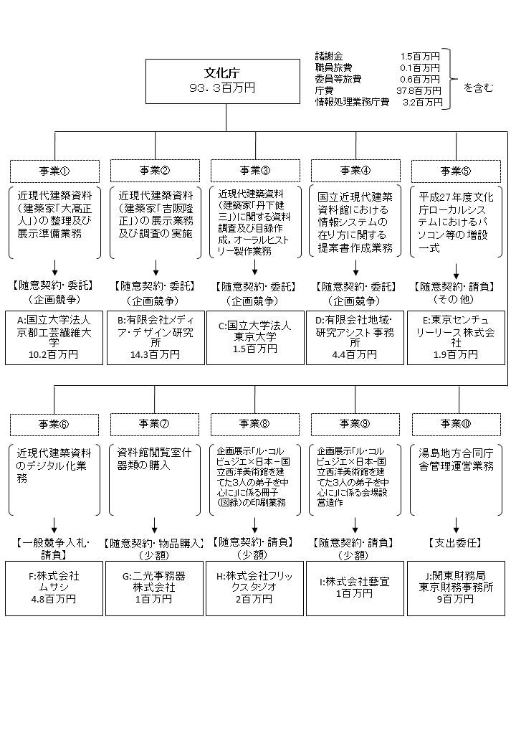

 |  |  |  | A.国立大学法人京都工芸繊維大学 |  |  |  |  |  |  |  |  |  |  |  | B.有限会社メディア・デザイン研究所
 |  |  |  | 費 目 |  | 使 途 |  |  |  |  |  |  |  | 金 額 (百万円） |  | 費 目 |  |  |  | 使 途 |  |  |  |  |  |  |  |  | 金 額 (百万円）
 |  |  |  | 諸謝金 |  | 調査謝金等 |  |  |  |  |  |  |  | 1 |  | 人件費 |  |  |  | 事務員 |  |  |  |  |  |  |  |  | 3
 |  |  |  | 旅費 |  | 移動旅費等 |  |  |  |  |  |  |  | 1 |  | 諸謝金 |  |  |  | 調査謝金等 |  |  |  |  |  |  |  |  | 2
 |  |  |  | 消耗品費 |  | インクカートリッジ等 |  |  |  |  |  |  |  | 0 |  | 旅費 |  |  |  | 移動旅費等 |  |  |  |  |  |  |  |  | 0
...

